1월_정산내역서
네이버 프렌즈 어드민 > Comic > [시리즈] 매출 통계(이용권 포함) > [CP용] 정산내역서 > 내역 확인 후 세금계산서 정발행

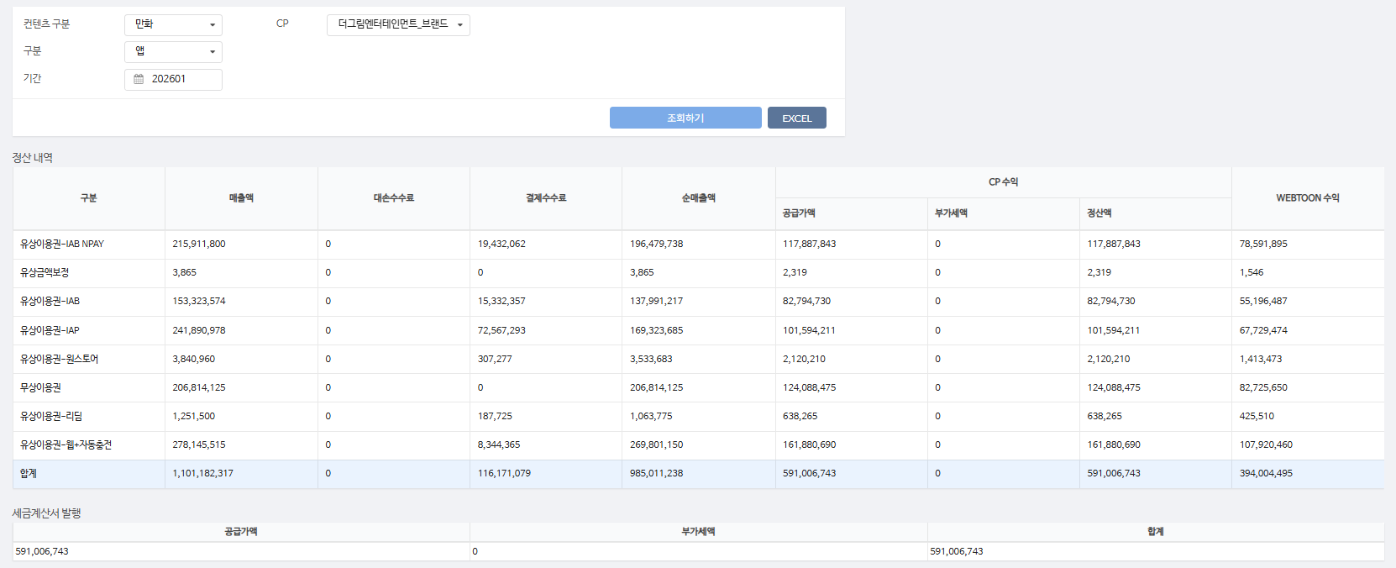
구분 | 매출액 | 대손수수료 | 결제수수료 | 순매출액 | CP 공급가액 | CP 부가세액 | CP 정산액 | WEBTOON 수익
유상이용권-IAB NPAY | 215,911,800 | - | 19,432,062 | 196,479,738 | 117,887,843 | - | 117,887,843 | 78,591,895
유상금액보정 | 3,865 | - | - | 3,865 | 2,319 | - | 2,319 | 1,546
유상이용권-IAB | 153,323,574 | - | 15,332,357 | 137,991,217 | 82,794,730 | - | 82,794,730 | 55,196,487
유상이용권-IAP | 241,890,978 | - | 72,567,293 | 169,323,685 | 101,594,211 | - | 101,594,211 | 67,729,474
유상이용권-원스토어 | 3,840,960 | - | 307,277 | 3,533,683 | 2,120,210 | - | 2,120,210 | 1,413,473
무상이용권 | 206,814,125 | - | - | 206,814,125 | 124,088,475 | - | 124,088,475 | 82,725,650
유상이용권-리딤 | 1,251,500 | - | 187,725 | 1,063,775 | 638,265 | - | 638,265 | 425,510
유상이용권-웹+자동충전 | 278,145,515 | - | 8,344,365 | 269,801,150 | 161,880,690 | - | 161,880,690 | 107,920,460
합계 | 1,101,182,317 | - | 116,171,079 | 985,011,238 | 591,006,743 | - | 591,006,743 | 394,004,495

구분 | 매출액 | 대손수수료 | 결제수수료 | 순매출액 | CP 공급가액 | CP 부가세액 | CP 정산액 | WEBTOON 수익
유상이용권-리딤 | 5,900 | - | 885 | 5,015 | 3,009 | - | 3,009 | 2,006
유상금액보정 | 416 | - | - | 416 | 250 | - | 250 | 166
무상이용권 | 937,745 | - | - | 937,745 | 562,647 | - | 562,647 | 375,098
유상이용권-IAB | 173,471 | - | 17,347 | 156,124 | 93,674 | - | 93,674 | 62,450
유상이용권-IAP | 229,329 | - | 68,799 | 160,530 | 96,318 | - | 96,318 | 64,212
유상이용권-IAB NPAY | 265,440 | - | 23,890 | 241,550 | 144,930 | - | 144,930 | 96,620
유상이용권-웹+자동충전 | 4,149,004 | - | 124,470 | 4,024,534 | 2,414,720 | - | 2,414,720 | 1,609,814

유상이용권-원스토어 | 3,360 | - | 269 | 3,091 | 1,855 | - | 1,855 | 1,236
합계 | 5,764,665 | - | 235,660 | 5,529,005 | 3,317,403 | - | 3,317,403 | 2,211,602

총 합계 | 1,106,946,982 | - | 116,406,739 | 990,540,243 | 594,324,146 | - | 594,324,146 | 396,216,097

 | TRUE |  | TRUE | TRUE | TRUE | TRUE | TRUE

1월_세금계산서
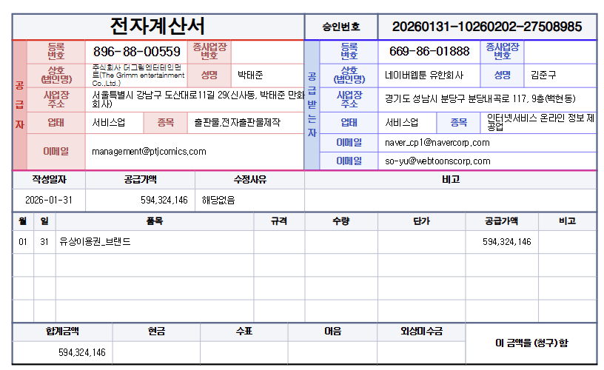

공급가액 | 부가세 | 합계
594,324,146 | - | 594,324,146
TRUE | TRUE | TRUE

